Tables de production employées
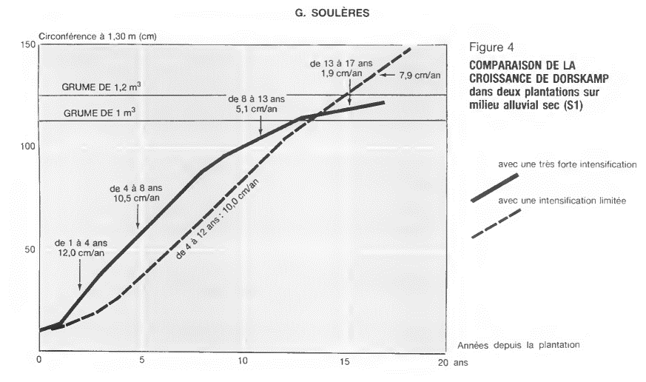
TABLES DE PRODUCTION EMPLOYEES

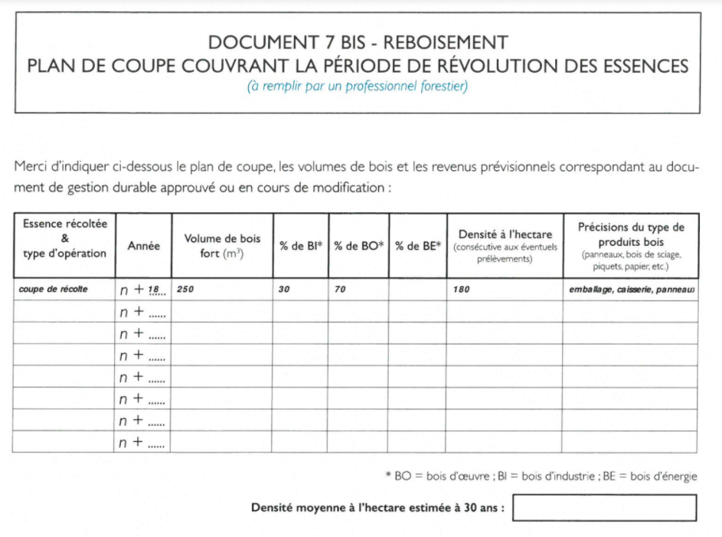
 | Peuplier |  | Plan de coupe prévisionnel de l'expert sur la période de révolution :

 | Table utilisée : | Dires d'expert + travaux de G. Soulères

 |  | hypothèse d'une récolte de grumes de 1,4 m² pour 180 plants vivants à 18 ans, soit 250 m3 de bois-fort par ha (dire d'expert)

 | Source : | http://documents.irevues.inist.fr/bitstream/handle/2042/26324/RFF_1992_3_266.pdf?sequence=1

